상품제안서
그린페이퍼 양장 다이어리 | 상품코드: S29496

 |  |  |  |  |  |  | 02-713-8555 | www.synergygift.co.kr
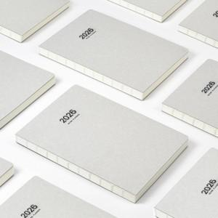 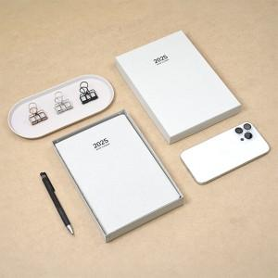 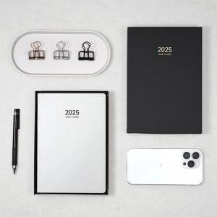

【상세/제작정보】 | 친환경 FSC인증을 받은 재생 펄프 종이로 만든 다이어리입니다.

【인쇄/포장옵션】 | / 포장불가능

【공급단가】 | 수량 | 100~ | 300~ | 500~ | 1,000~ | 5,000~
*VAT별도 | 단가 | 6,500원 | 5,900원 | 5,380원 | 5,010원 | 4,590원

【상품 URL】 | https://www.synergygift.co.kr:443/src/goods_detail.php?gdno=29496

